Acta
 |  |  |  |  | Acta de Replanteig

Actuació |  |  | Data replanteig
Expedient |  | LT2A - EXP.CCPP/CTTI/2011/2 | Empresa responsable | Telefónica
Previsió data Instal·lació |  |  | Numero petició
 |  |  | Numero WO

DADES DEL CENTRE / SERVEI EDUCATIU |  |  |  | Codi centre

Nom del centre
Adreça
Població |  |  |  | Codi postal
Província |  |  |  | Telèfon
Nom del responsable |  |  |  | Adreça electr.

EQUIPAMENT PREVIST
Tipus | Descripció / Model |  |  | Unitats | Observacions
Plantilla
exemple

OBSERVACIONS GENERALS |  |  | Hora inici replanteig |  | Hora fí replanteig
Horari del replanteig
Quantitat d'aules que es poden muntar simultàniament
Quantitat de croquis que s'adjunten

Signatura del responsable i segell del centre |  |  | Signatura i nom instal·lador

DNI : |  |  | DNI :
Nom : |  |  | Data :
Conforme ( si / no) |  |  | Conforme ( si / no)
Observacions |  |  | Observacions

- La empresa es quedarà el full original d’aquest document. el centre / servei educatiu se'n farà una fotocòpia
- Per validar el document, és necessari que contingui la identificació de la persona que fa la recepció i el segell del centre o servei educatiu.

Per qualsevol dubte o aclariment podeu consultar l’aplicatiu GEPSE. http://www.xtec.cat/gepse/ ( A.e. : gepse@xtec.cat )
Acta replanteig 1.0
z

Croquis D
 |  |  |  |  |  |  |  |  |  | Acta de Replanteig. Croquis

Codi de centre: | 08042780 | Aula: |  |  |  | Full: | _____ | de | ______

VISTA ALÇAT |  |  |  |  | Llegenda
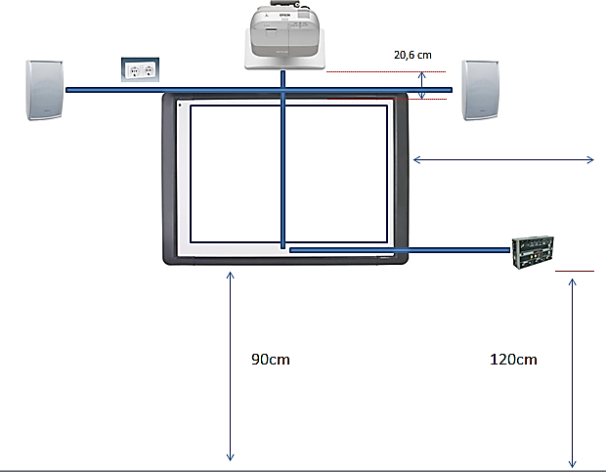
 |  |  |  |  |  | Elements existents a l'aula

 |  |  |  |  |  | PT | Porta
 |  |  |  |  |  | FN | Finestra
 |  |  |  |  |  | TP | Taula professor
 |  |  |  |  |  | RACK | Armari Rack
 |  |  |  |  |  | AR | Armari / Prestatgeria
 |  |  |  |  |  | PE | Punt elèctric (existent)
Plantilla
exemple
 |  |  |  |  |  | PD | Punt de dades (existent)
 |  |  |  |  |  | PI | Pissarra (existent)
 |  |  |  |  |  | VP | Videoprojector (existent)
 |  |  |  |  |  | PP | Pantalla de projecció

 |  |  |  |  |  | Elements a instal·lar a l'aula

 |  |  |  |  |  | NPI | Pissarra digital (nova)
 |  |  |  |  |  | NSP | Suport pissarra
VISTA PLANTA |  |  |  |  |  | NVP | Videoprojector (nou)
 |  |  |  |  |  | NSV | Suport videoprojector
 |  |  |  |  |  | NCC | Caixa de conexions
 |  |  |  |  |  | NAL | Altaveu
 |  |  |  |  |  | NPE | Punt elèctric (nou)
 |  |  |  |  |  | NPD | Punt de dades (nou)

 |  |  |  |  | Signatura del responsable i segell del centre

 |  | Mides de l'aula | Alçada: ________cm | Amplada:__________ cm |  |  | Fons: | ________ | cm
 |  | Tipus de paret (pissarra) | Sòlida | Pladur Altres:__________ |  |  | Gruix: | ________ | cm
 |  | Tipus de sostre (videoprojector) | Sòlid | Fals sostre Altres:__________
 |  | Alçada minima de la pissarra respecte | _________________
 |  | al terra |  | cm
 |  | Tipus d'ordinador | PC | Portatil | Ports USB disponibles ____________
 |  | Sistema operatiu | WinXP | Win7 Linkat 3 | Linkat 4 |  | Altres: ____________
 |  | PDI existent/Pantalla projecció existent | No hi ha | Smart PDI Promethean PDI |  |  | Altres: ____________
 |  | Videoprojector existent | No hi ha | Sostre Pared | Cal reubicar-lo |  |  | Si | No
 |  | Punts elèctrics necessaris | ____________ | Punts de dades necesaris | ______________

 |  | Elements a retirar durant la instal·lació

 |  | Observacions

- La empresa es quedarà el full original d’aquest document. el centre / servei educatiu se'n farà una fotocòpia
- Per validar el document, és necessari que contingui la identificació de la persona que fa la recepció i el segell del centre o servei educatiu.

Per qualsevol dubte o aclariment podeu consultar l’aplicatiu GEPSE. http://www.xtec.cat/gepse/ ( A.e. : gepse@xtec.cat ) |  |  |  |  |  |  |  |  | Acta replanteig 1.0

Croquis I
 |  |  |  |  |  |  |  |  |  | Acta de Replanteig. Croquis

Codi de centre: | 08042780 | Aula: |  |  |  | Full: | _____ | de | ______

VISTA ALÇAT |  |  |  |  | Llegenda
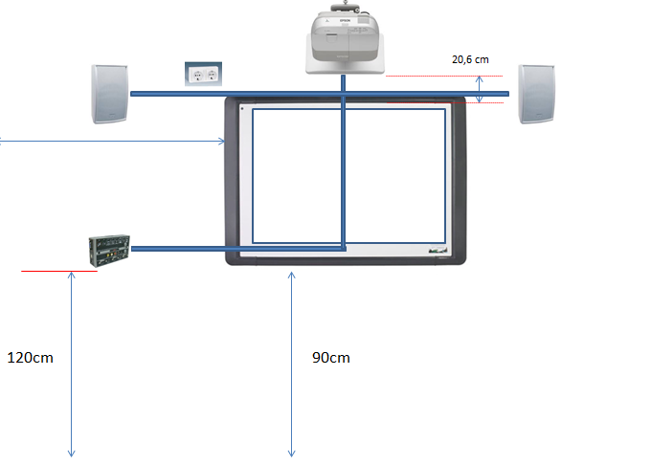
 |  |  |  |  |  | Elements existents a l'aula

 |  |  |  |  |  | PT | Porta
 |  |  |  |  |  | FN | Finestra
 |  |  |  |  |  | TP | Taula professor
 |  |  |  |  |  | RACK | Armari Rack
 |  |  |  |  |  | AR | Armari / Prestatgeria
 |  |  |  |  |  | PE | Punt elèctric (existent)
 |  |  |  |  |  | PD | Punt de dades (existent)
 |  |  |  |  |  | PI | Pissarra (existent)
 |  |  |  |  |  | VP | Videoprojector (existent)
Plantilla
exemple
 |  |  |  |  |  | PP | Pantalla de projecció

 |  |  |  |  |  | Elements a instal·lar a l'aula

 |  |  |  |  |  | NPI | Pissarra digital (nova)
 |  |  |  |  |  | NSP | Suport pissarra
VISTA PLANTA |  |  |  |  |  | NVP | Videoprojector (nou)
 |  |  |  |  |  | NSV | Suport videoprojector
 |  |  |  |  |  | NCC | Caixa de conexions
 |  |  |  |  |  | NAL | Altaveu
 |  |  |  |  |  | NPE | Punt elèctric (nou)
 |  |  |  |  |  | NPD | Punt de dades (nou)

 |  |  |  |  | Signatura del responsable i segell del centre

 |  | Mides de l'aula | Alçada: ________cm | Amplada:__________ cm |  |  | Fons: | ________ | cm
 |  | Tipus de paret (pissarra) | Sòlida | Pladur Altres:__________ |  |  | Gruix: | ________ | cm
 |  | Tipus de sostre (videoprojector) | Sòlid | Fals sostre Altres:__________
 |  | Alçada minima de la pissarra respecte | _________________
 |  | al terra |  | cm
 |  | Tipus d'ordinador | PC | Portatil | Ports USB disponibles ____________
 |  | Sistema operatiu | WinXP | Win7 Linkat 3 | Linkat 4 |  | Altres: ____________
 |  | PDI existent/Pantalla projecció existent | No hi ha | Smart PDI Promethean PDI |  |  | Altres: ____________
 |  | Videoprojector existent | No hi ha | Sostre Pared | Cal reubicar-lo |  |  | Si | No
 |  | Punts elèctrics necessaris | ____________ | Punts de dades necesaris | ______________

 |  | Elements a retirar durant la instal·lació

 |  | Observacions

- La empresa es quedarà el full original d’aquest document. el centre / servei educatiu se'n farà una fotocòpia
- Per validar el document, és necessari que contingui la identificació de la persona que fa la recepció i el segell del centre o servei educatiu.

Per qualsevol dubte o aclariment podeu consultar l’aplicatiu GEPSE. http://www.xtec.cat/gepse/ ( A.e. : gepse@xtec.cat ) |  |  |  |  |  |  |  |  | Acta replanteig 1.0

